VOLVO 2017
1. Thông tin các tài sản so sánh.
Qua quá trình thu thập thông tin về giao dịch các tài sản tương tự, Công ty Thẩm định giá và Đầu tư tài chính Hoa Sen đã khảo sát được 03 tài sản so sánh được cho là tương đối tương đồng với tài sản cần thẩm định giá nhất về chủng loại, thông số kỹ thuật,... cụ thể như sau:
2. | Kết quả khảo sát, thu thập và xử lý thông tin:

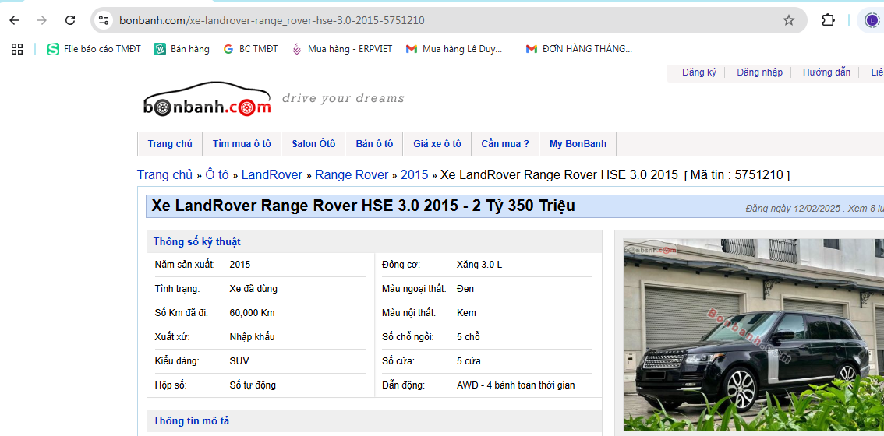
STT | Các tiêu chí so sánh |  | TSTĐ | TSSS 1 | TSSS 2 | TSSS 3
1 | Mục đích sử dụng | : | Chở người | Chở người | Chở người | Chở người
2 | Loại xe | : | Ô tô con | Ô tô con | Ô tô con | Ô tô con
- | Dòng xe | : | VOLVO | VOLVO | VOLVO | VOLVO
- | Số loại |  | XC90 T6 AWD INSCRIPTION | XC90 T6 AWD INSCRIPTION | XC90 T6 AWD INSCRIPTION | XC90 T6 AWD INSCRIPTION
- | Năm sản xuất | : | 2018 | 2017 | 2018 | 2017
- | Nước sản xuất | : | Thuỵ Điển | Thuỵ Điển | Thuỵ Điển | Thuỵ Điển |  |  |  | TSSS1
3 | Nguồn tin | : |  | https://bonbanh.com/xe-volvo-xc90-t6-inscription-2017-6771623 | https://bonbanh.com/xe-volvo-xc90-t6-inscription-2018-6806735 | https://bonbanh.com/xe-volvo-xc90-t6-inscription-2017-6439071
4 | Thời điểm thu thập | : | Tháng 06/2026 | Tháng 06/2026 | Tháng 06/2026 | Tháng 06/2026
5 | Pháp lý | : | Giấy đăng ký xe, đăng kiểm xe | Giấy đăng ký xe, đăng kiểm xe | Giấy đăng ký xe, đăng kiểm xe | Giấy đăng ký xe, đăng kiểm xe
6 | Giá rao bán | : |  | 1,399,000,000 | 1,350,000,000 | 1,390,000,000
7 | Tình trạng giao dịch | : |  | Đang rao bán | Đang rao bán | Đang rao bán
8 | Tình trạng sử dụng | : | Đang sử dụng bình thường | Đang sử dụng bình thường | Đang sử dụng bình thường | Đang sử dụng bình thường |  |  |  | 56
- | Số km đã đi (km) | : | 63,000 | 95,000 | 172,000 | 117,000
- | Ngoại quan và tình trạng họat động | : | Xe được bảo dưỡng định kỳ thường xuyên, hiện đang hoạt động bình thường. Nội thất bên trong, lớp sơn phủ bề mặt còn mới | Xe được bảo dưỡng định kỳ thường xuyên, hiện đang hoạt động bình thường. Nội thất bên trong, lớp sơn phủ bề mặt còn mới | Xe được bảo dưỡng định kỳ thường xuyên, hiện đang hoạt động bình thường. Nội thất bên trong, lớp sơn phủ bề mặt còn mới | Xe được bảo dưỡng định kỳ thường xuyên, hiện đang hoạt động bình thường. Nội thất bên trong, lớp sơn phủ bề mặt còn mới | Xe được bảo dưỡng định kỳ thường xuyên, hiện đang hoạt động bình thường. Nội thất bên trong, lớp sơn phủ bề mặt còn mới
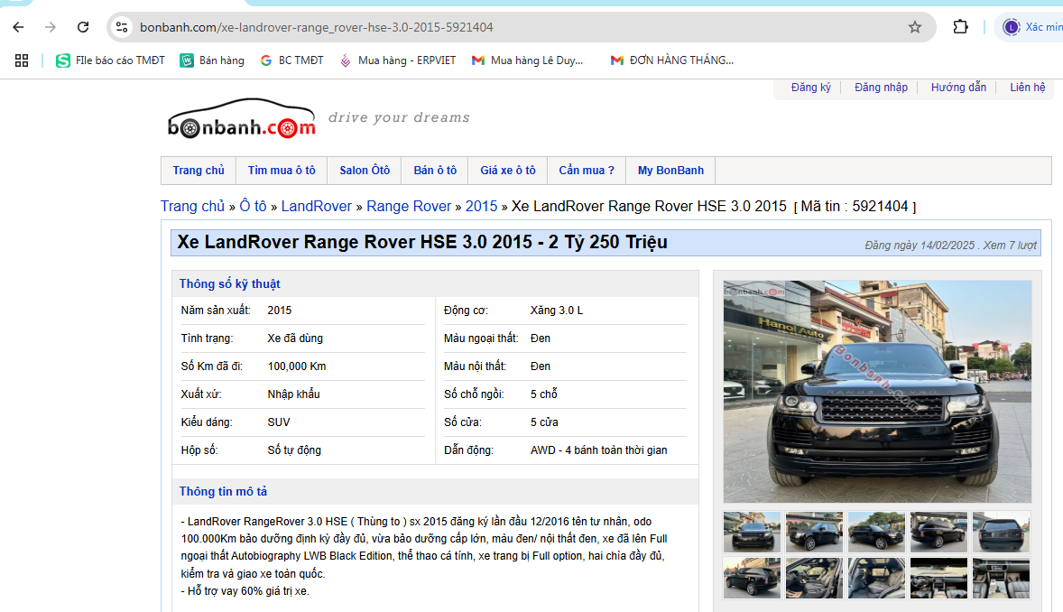
9 | Khả năng chuyển nhượng thành công |  |  | 90% | 90% | 90% | 1,303,638,000
10 | Giá trị chuyển nhượng sau thương lượng | : |  | 1,259,100,000 | 1,215,000,000 | 1,251,000,000
11 | Thông tin liên hệ | : |  | LH: 0973 693 966 | LH: 0355 466 339 | LH: 0813 700 900

3. Bảng điều chỉnh các tiêu chí giữa TSTĐ và TSSS.
 |  |  |  | `
STT | Chỉ tiêu điều chỉnh |  | TSTĐ | TSSS 1 | TSSS 2 | TSSS 3
1 | Tên tài sản | : | Ô tô con | Ô tô con | Ô tô con | Ô tô con
2 | Thời điểm thu thập | : | Tháng 06/2026 | Tháng 06/2026 | Tháng 06/2026 | Tháng 06/2026
3 | Tình trạng giao dịch | : |  | Đang rao bán | Đang rao bán | Đang rao bán
4 | Giá trị chuyển nhượng sau thương lượng (đồng) | : |  | 1,259,100,000 | 1,215,000,000 | 1,251,000,000
5 | Điều chỉnh theo các yếu tố so sánh | :
5.1 | Pháp lý | : | Giấy đăng ký xe, đăng kiểm xe | Giấy đăng ký xe, đăng kiểm xe | Giấy đăng ký xe, đăng kiểm xe | Giấy đăng ký xe, đăng kiểm xe
 | Tỷ lệ điều chỉnh | : |  | 0.00% | 0.00% | 0.00%
 | Mức điều chỉnh (đồng) | : |  | 0 | 0 | 0
 | Giá sau điều chỉnh |  |  | 1,259,100,000 | 1,215,000,000 | 1,251,000,000
5.2 | Đời xe | : | 2018 | 2017 | 2018 | 2017
 | Tỷ lệ điều chỉnh | : |  | 2.00% | 0.00% | 2.00%
 | Mức điều chỉnh (đồng) | : |  | 25,182,000 | 0 | 25,020,000
 | Giá sau điều chỉnh |  |  | 1,284,282,000 | 1,215,000,000 | 1,276,020,000
5.3 | Dòng xe | : | XC90 T6 AWD INSCRIPTION | XC90 T6 AWD INSCRIPTION | XC90 T6 AWD INSCRIPTION | XC90 T6 AWD INSCRIPTION
 | Tỷ lệ điều chỉnh | : |  | 0.00% | 0.00% | 0.00%
 | Mức điều chỉnh | : |  | 0 | 0 | 0
 | Giá sau điều chỉnh |  |  | 1,284,282,000 | 1,215,000,000 | 1,276,020,000
5.4 | Số km đã đi (km) | : | 63,000 | 95,000 | 172,000 | 117,000
 | Tỷ lệ điều chỉnh | : |  | 2.00% | 6.00% | 3.00%
 | Mức điều chỉnh (đồng) | : |  | 25,182,000 | 72,900,000 | 37,530,000
 | Giá sau điều chỉnh |  |  | 1,309,464,000 | 1,287,900,000 | 1,313,550,000
5.5 | Ngoại quan và tình trạng họat động | : | Xe được bảo dưỡng định kỳ thường xuyên, hiện đang hoạt động bình thường. Nội thất bên trong, lớp sơn phủ bề mặt còn mới | Xe được bảo dưỡng định kỳ thường xuyên, hiện đang hoạt động bình thường. Nội thất bên trong, lớp sơn phủ bề mặt còn mới | Xe được bảo dưỡng định kỳ thường xuyên, hiện đang hoạt động bình thường. Nội thất bên trong, lớp sơn phủ bề mặt còn mới | Xe được bảo dưỡng định kỳ thường xuyên, hiện đang hoạt động bình thường. Nội thất bên trong, lớp sơn phủ bề mặt còn mới
 | Tỷ lệ điều chỉnh | : |  | 0.00% | 0.00% | 0.00%
 | Mức điều chỉnh (đồng) | : |  | 0 | 0 | 0
 | Giá sau điều chỉnh | : |  | 1,309,464,000 | 1,287,900,000 | 1,313,550,000
6 | Mức giá chỉ dẫn | : |  | 1,309,464,000 | 1,287,900,000 | 1,313,550,000
6.1 | Giá trị trung bình của mức giá chỉ dẫn | : |  | 1,303,638,000 |  |  | 1,303,638,000 |  | hệ số
6.2 | Mức độ chênh lệch với giá trị trung bình của các mức giá chỉ dẫn | : |  | 0.45% | -1.21% | 0.76% |  |  | 35% | 458,312,400
7 | Tổng giá trị điều chỉnh gộp | : |  | 50,364,000 | 72,900,000 | 62,550,000 |  |  | 35% | 450,765,000
8 | Tổng số lần điều chỉnh | : |  | 3 | 2 | 2 |  |  | 30% | 394,065,000
9 | Biên độ điều chỉnh | : |  | 0%-10% | 0%-10% | 0% |  | Tổng |  | 1,303,142,400
10 | Tổng giá trị điều chỉnh thuần | : |  | 50,364,000 | 72,900,000 | 62,550,000

4. | Xác định giá trị thị trường của tài sản cần thẩm định giá:
Do độ tin cậy của các tài sản so sánh là tương đương nhau nên tổ chuyên viên xác định giá trị của tài sản thẩm định giá bằng cách lấy bình quân số học của các đơn giá ước tính của các tài sản so sánh khi đã được điều chỉnh theo tài sản thẩm định giá.
Giá trị của tài sản thẩm định giá (làm tròn) |  |  |  | 1,300,000,000 | đồng
Tỷ lệ chênh lệch giữa giá trị tài sản cần định giá so với các tài sản so sánh |  |  |  | TSSS1 | TSSS2 | TSSS3
 |  |  |  | 0.45% | -1.21% | 0.76%
 |  |  |  | Chấp nhận | Chấp nhận | Chấp nhận

Mức giá chỉ dẫn trung bình đảm bảo chênh lệch với mức giá chỉ dẫn của các TSSS không quá 15%.

II. Kết quả thẩm định giá.

Tài sản thẩm định giá |  |  |  | Số lượng | Đơn giá (đồng) | Giá trị thẩm định (đồng)
 |  |  |  | 1 | 1,300,000,000 | 1,300,000,000
...

